Algemene informatie
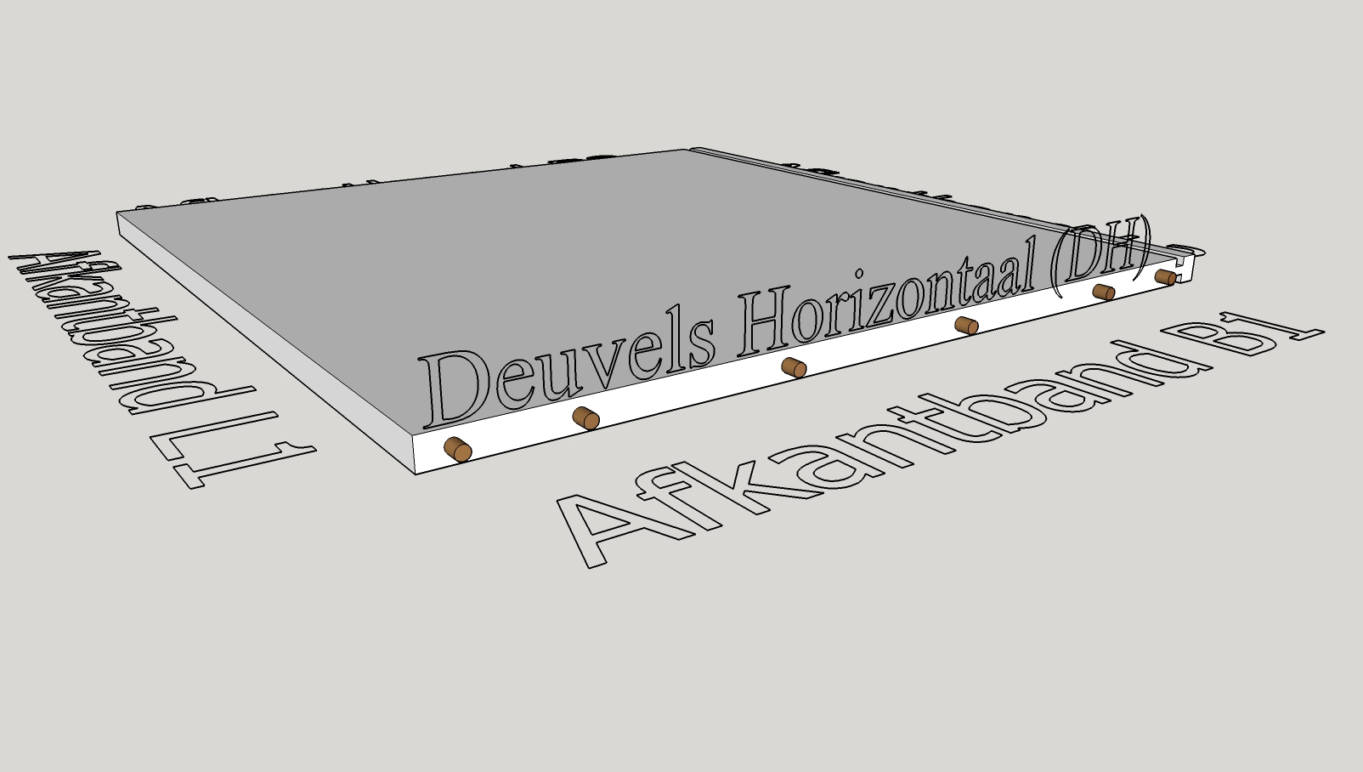
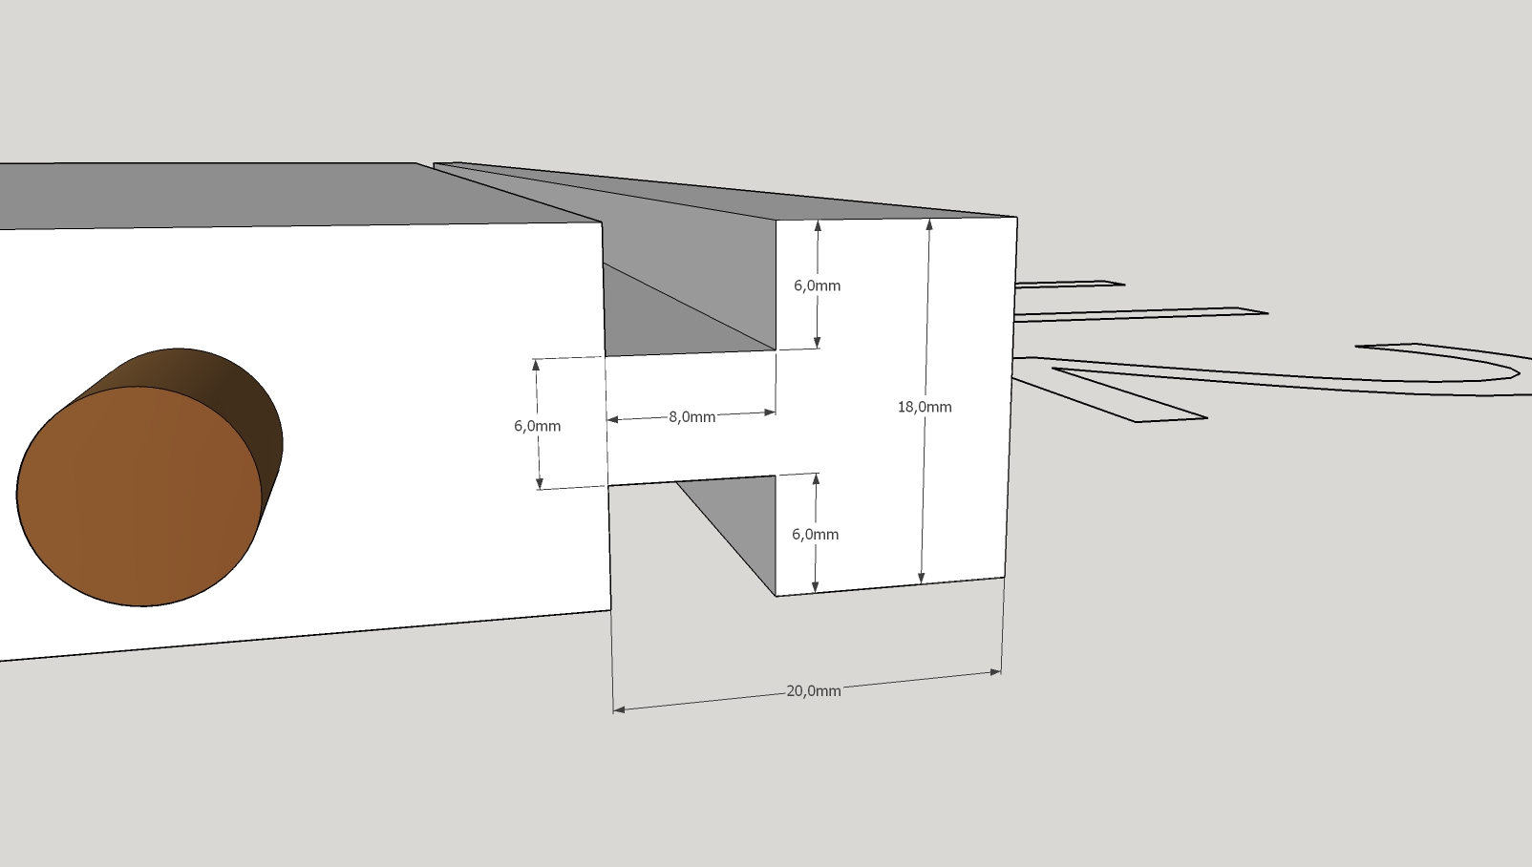
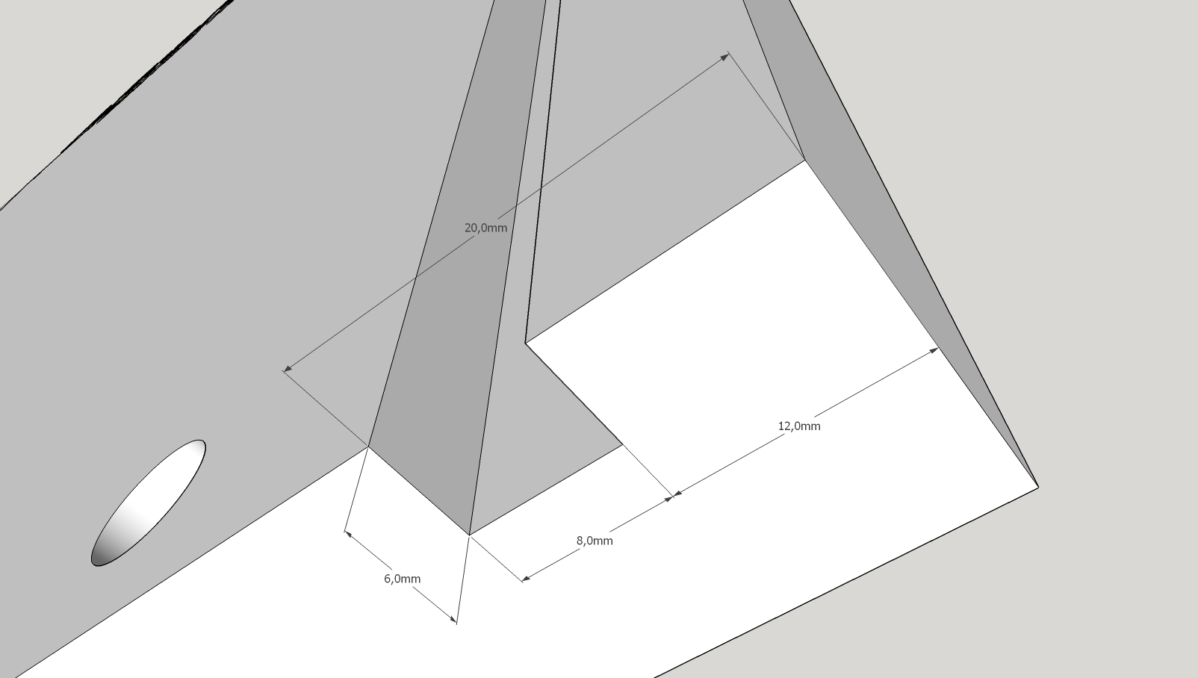
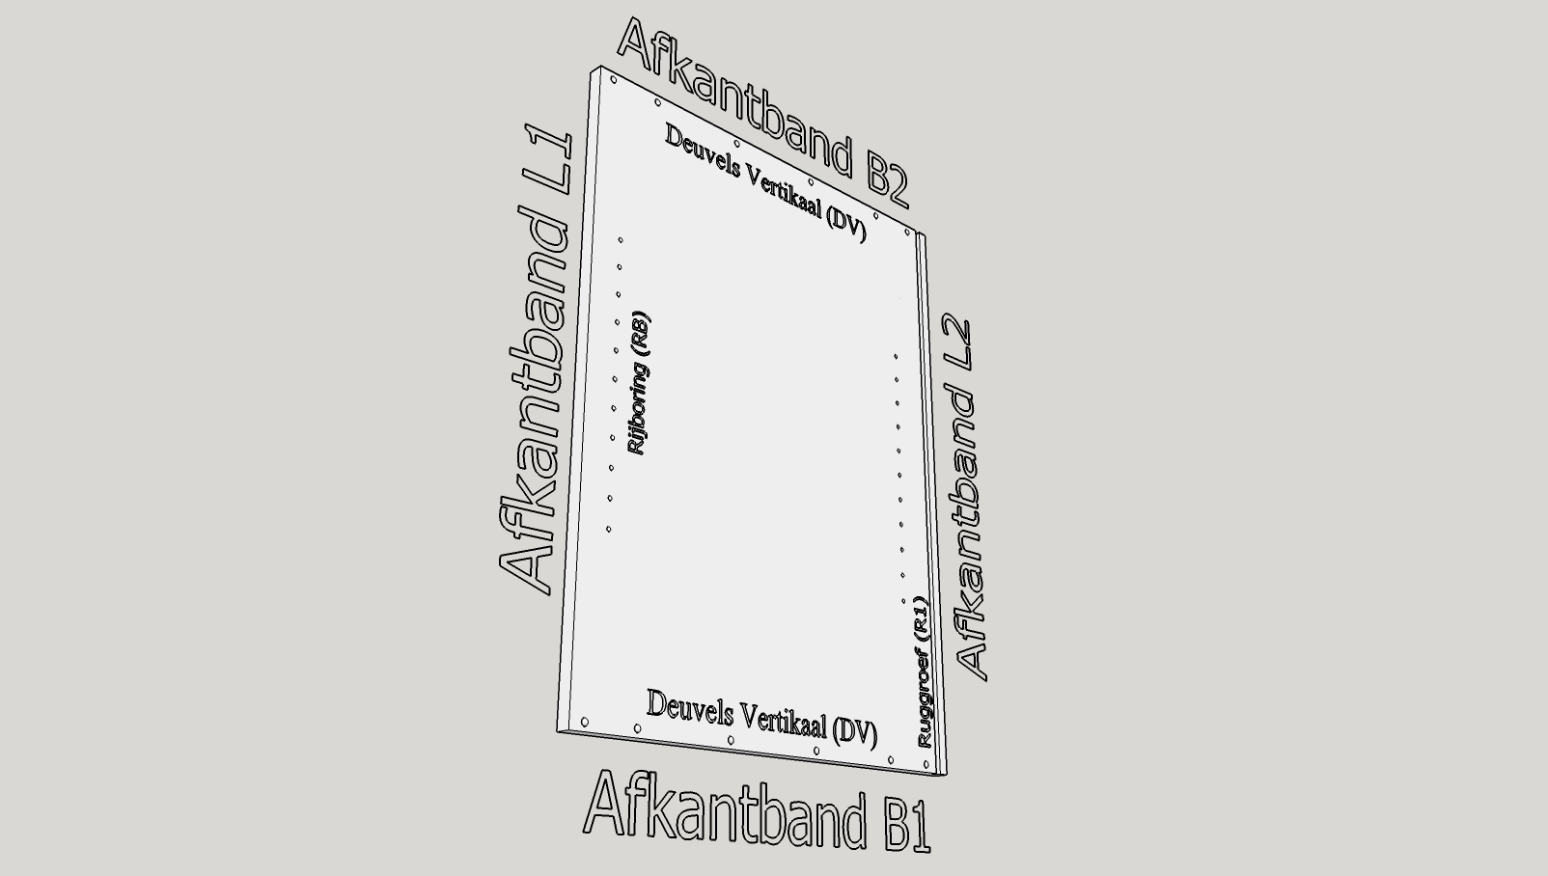
GEENS MARC Vloedstraat 18 8800 ROESELARE 0032 (0) 51 20 60 08 0032 (0)51 20 13 62 info@geens.be http://www.geens.be | BE 0838.600.335 KBC Bank 738-0338507-96 BIC: KRED BE BB IBAN: BE65 7380 3385 0796

Om verder te gaan hebben we eerst enkele gegevens van je nodig. Deze dien je hieronder aan te vullen, vervolgens kun je via het tabblad "Stukkenlijst" je te verwerken stukken opgeven. BELANGRIJK! 1) Geef eerst onderaan op welke materialen, zoals plaatmateriaal en afkantbanden je wenst te gebruiken. Deze kun je dan vervolgens gebruiken op het volgende tabblad om op handige wijze je stukkenlijst samen te stellen. 2) Per offerteaanvraag kun je slechts max. 1 plaatmateriaal indienen. Dit stelt ons in staat om op geautomatiseerde wijze je offerteaanvraag te verwerken. 3) Het is aangeraden om steeds online te controleren of je nog steeds beschikt over de laatste versie van dit document. Deze kan je steeds terugvinden via http://www.geens.be
 |  | versie | 3
Algemene gegevens
Mijn referentie: |  | Datum:

Contactpersoon: |  | Bedrijfsnaam:

Adres: |  | Administratieve gegevens:

Postcode: |  | Plaats:

Land: | België
Materiaalgegevens
Plaatgegevens
Geef hieronder je plaatmateriaal op. Denk eraan om duidelijk te specifiëren welk decor of kleur je wenst te gebruiken. Belangrijk om te weten is dat je al deze velden dient in te vullen.
Referentie: |  | bvb. H336 BST 18

Materiaal: |  | bvb. MEL

Dikte: |  | bvb. 18,0

Decor nerfrichting: | FALSE | blokkeert de nerfrichting van het decor over de lengte
Afkantbandenmaterialen
Geef hieronder je afkantbandenmaterialen op. Deze kun je vervolgens dan gebruiken om je stukken af te plakken. Hieronder kun je tot max. 10 verschillende afkantbanden opgeven.
Referenties:
1 | [Geen]
2 |  | bvb. PVC 2,00mm Parel Wit
3
4
5
6
7
8
9
10
Ga vervolgens naar tabblad "Stukkenlijst" door onderaan te klikken op
CNC-Werken
Codelijst
Hieronder vind je de codes terug welke gebruikt kunnen worden binnen de stukkenlijst voor het aangeven van CNC-werken.
Categorie | Code | Omschrijving

Rijboringen | RB1_32 | Enkelzijdige Rijboring over Lengte van het stuk (HoH 32mm)
 | RB2_32 | Dubbelzijdige Rijboringen over Lengte van het stuk (HoH 32mm)
 | RB1_64 | Enkelzijdige Rijboring over Lengte van het stuk (HoH 64mm)
 | RB2_64 | Dubbelzijdige Rijboringen over Lengte van het stuk (HoH 64mm)

Ruggroeven | RG1 | Enkelzijdige ruggroef (8mm) over Lengte L2 van het stuk (20mm<|)
 | RG2 | Dubbelzijdige ruggroeven (8mm) over Lengte L2 van het stuk (20mm<|)

Scharnieren | Potscharnier (L1) | Potscharnierboringen over Lengte L1 van het stuk
 | Potscharnier (L2) | Potscharnierboringen over Lengte L2 van het stuk
 | Potscharnier (B1) | Potscharnierboringen over Breedte B1 van het stuk
 | Potscharnier (B2) | Potscharnierboringen over Breedte B2 van het stuk
 | Montageplaat (L1) | Montageplaatboringen over Lengte L1 van het stuk
 | Montageplaat (L2) | Montageplaatboringen over Lengte L2 van het stuk
 | Montageplaat (B1) | Montageplaatboringen over Breedte B1 van het stuk
 | Montageplaat (B2) | Montageplaatboringen over Breedte B2 van het stuk

Deuvelen | DV | Deuvelboringen en Pennen over Kopse Kanten B1 en B2 van het stuk
 | DH | Deuvelboringen over vlakte langs B1 en B2 van het stuk

Technische tekeningen

